Cuentas T
Debe
haber
Debe
haber
Debe
Debe
haber

$ - | $ - | $ - | $ - | $ - | $ -

Debe
haber
haber
Debe
haber
Debe
Debe
haber

$ - | $ - | $ - | $ - | $ - | $ -

Debe
haber
Debe
haber
Debe
haber

$ - | $ - | $ - | $ - | $ - | $ -

Debe
haber
haber
Debe
haber
Debe
Debe
haber

$ - | $ - | $ - | $ - | $ - | $ -

Debe
haber
Debe
haber
Debe
haber

$ - | $ - | $ - | $ - | $ - | $ -

Debe
haber
Debe
haber
Debe
haber

$ - | $ - | $ - | $ - | $ - | $ -

Debe
haber
Debe
haber
Debe
haber

$ - | $ - | $ - | $ - | $ - | $ -

Hallazgos de Auditoria
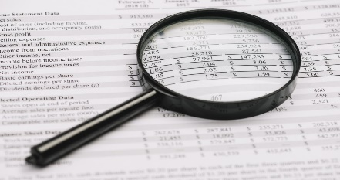

 |  | HALLAZGOS DE AUDITORÍA

 | 3) Con los datos arrojados por la auditoría qué recomendaciones realizaría usted para que la empresa mejore sus resultados económicos.

HALLAZGO 1:

Nombre de la observación

PROBLEMA

CAUSA O EFECTO

RECOMENDACIÓN

HALLAZGO 2:

Nombre de la observación

PROBLEMA

CAUSA O EFECTO

RECOMENDACIÓN

